Off road
шифра |  | Опис |  | pcs | 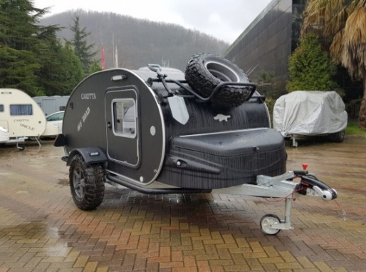
Caretta Offroad Стандардна Опрема |  |  |  | 1
A40-01 |  | 60 А Батерија + полнач |  | 1
S07 |  | 13 пински приклучок за поврзување со кола |  | 2
B01 |  | ALKO оска со кочници (1000 kgs.) |  | 1
BS01 |  | Заштита на шасијата |  | 1
IL |  | Осветлување |  | 1
MOSQ |  | Мрежа против инсекти и ролетни на сите прозори |  | 2
W60 |  | Систем за чиста вода – 45 литри (резервоар, мијалник и чешма) |  | 1
REF03 |  | Фрижидер – 35 литри (12 DC & 220 V) |  | 1
REF09 |  | Три душеци |  | 3
DP01 |  | Место за складирање под душекот 0.25 m3 |  | 1
DM40 |  | Вентилација на покривот 40 х 40 cm |  | 1
STB01 |  | Шепа за закачување со стабилизатор |  | 1
REF100 |  | Шкафчиња во кујната и во просторот за спиење |  | 3
TYR01 |  | All Terrain Tyres (245 70 R16 111 T) |  | 2
NO | шифра | КОНФИГУРАТОР |  | Селектирајте (1) | ЦЕНА | ПРОМОТИВНА ЦЕНА | КОНФИГУРАЦИЈА | ПОПУСТ %
1 | CRT15G | Caretta Offroad |  | 1 | 15,700.00 € | 12,560.00 € | 12,560.00 € | 20%
2 | CLR | EXTRA EQUIPMENT | БОЈА (Бела 01 - Крем 02 - Шампајн 03 - Сива 04 - Темно сива 05) | 2
3 | WH50 |  | Систем за греење (Webasto) | 0 | 1,360.00 € | 1,088.00 € | 0.00 € | 20%
4 | TRMC |  | Систем за топлење на вода Truma Terme | 0 | 660.00 € | 528.00 € | 0.00 € | 20%
5 | DM70 |  | Панорамска вентилација 70 х 50 cm | 0 | 780.00 € | 624.00 € | 0.00 € | 20%
6 | D1500 |  | Држачи на покрив | 0 | 687.00 € | 549.60 € | 0.00 € | 20%
7 | GAS01 |  | Единечен шпорет со стаклен капак | 0 | 340.00 € | 272.00 € | 0.00 € | 20%
8 | GAS02 |  | Двоен шпорет | 0 | 360.00 € | 288.00 € | 0.00 € | 20%
9 | WST90 |  | Резервоар за отпадна вода – 60 литри | 0 | 340.00 € | 272.00 € | 0.00 € | 20%
10 | STEP14 |  | Резервно тркало | 0 | 420.00 € | 336.00 € | 0.00 € | 20%
11 | STEP15 |  | Преден држач за резервно тркало (Off Road стил) | 0 | 420.00 € | 336.00 € | 0.00 € | 20%
12 | STEP13 |  | Кожна обвивка за резервно тркало | 0 | 180.00 € | 144.00 € | 0.00 € | 20%
13 | ALK001 |  | ALKO Амортизери | 0 | 360.00 € | 288.00 € | 0.00 € | 20%
14 | HMC |  | Хамок за дете | 0 | 330.00 € | 264.00 € | 0.00 € | 20%
15 | M0SQ02 |  | Мрежа против инсекти за целата врата (x2) | 0 | 286.00 € | 228.80 € | 0.00 € | 20%
16 | CVR |  | Caretta Off Road Покривка против прашина | 0 | 340.00 € | 272.00 € | 0.00 € | 20%
17 | AC02 |  | Клима 220 V (Window type) | 0 | 930.00 € | 744.00 € | 0.00 € | 20%
18 | GRAN003 |  | Заден држач за багаж | 0 | 245.00 € | 196.00 € | 0.00 € | 20%
19 | SHV01 |  | Лопата закачена на страничниот ѕид | 0 | 165.00 € | 132.00 € | 0.00 € | 20%
20 | GT01 |  | 20 It. Резервоар за гориво со држач | 0 | 260.00 € | 208.00 € | 0.00 € | 20%
21 | PT01 |  | Надворешна монтажна кујнска маса со корпа | 0 | 260.00 € | 208.00 € | 0.00 € | 20%
22 | EXT01 |  | Надворешен туш | 0 | 320.00 € | 256.00 € | 0.00 € | 20%
23 | USB01 |  | USB приклучок со мерач на напон | 0 | 75.00 € | 60.00 € | 0.00 € | 20%
24 | MTM |  | Multimedia player (USB читач, Aux) + звучници | 0 | 340.00 € | 272.00 € | 0.00 € | 20%
25 | INFCAW |  | Caretta тенда на надувување со внатрешна просторија | 0 | 1,070.00 € | 856.00 € | 0.00 € | 20%
26 | PRSP |  | Преносен соларен панел | 0 | 1,090.00 € | 872.00 € | 0.00 € | 20%
TOTAL БЕЗ ДДВ |  |  |  |  |  |  | 12,560.00 €
СО ДДВ |  |  |  |  |  |  | 14,820.80 €

